상품제안서
리복 160g 면사타올 4P 세트(소) | 상품코드: S37277

 |  |  |  |  |  |  | 02-713-8555 | www.synergygift.co.kr
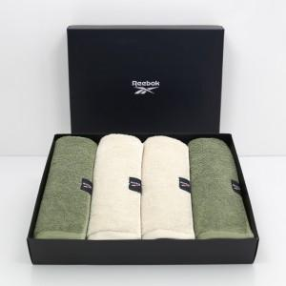

【상세/제작정보】 | <p>* 타올자수인쇄 별도문의&nbsp;</p>

【인쇄/포장옵션】 | 실크, 자수 / 포장지포장

【공급단가】 | 수량 | 50~ | 100~ | 500~ | 1,000~ | 2,000~
*VAT별도 | 단가 | 19,890원 | 19,580원 | 19,120원 | 18,360원 | 17,590원

【상품 URL】 | https://www.synergygift.co.kr:443/src/goods_detail.php?gdno=37277

